상품제안서
40000mAh 22.5W 고속 보조배터리 ( C to C) | 상품코드: F32129

 |  |  |  |  |  |  | 02-412-0044 | www.easy1.co.kr
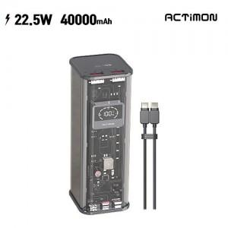

【상세/제작정보】

【인쇄/포장옵션】 | 레이저, 풀칼라 / 포장지포장

【공급단가】 | 수량 | 50~ | 100~ | 500~ | 1,000~ | 2,000~
*VAT별도 | 단가 | 35,790원 | 35,220원 | 34,360원 | 33,500원 | 32,930원

【상품 URL】 | https://dev.easy1.co.kr:443/src/goods_detail.php?gdno=32129

